生態・利用方法（ハナアザミウマ）
「広島県病害虫発生予察調査データ」
粘着板トラップ調査
ハナアザミウマの生態等

○発生の経過
・発生時期…５～10 月
・発生好適条件…高温乾燥時に多発しやすい傾向があります。
・症状…温州ミカンでは，着色期に果実同士で接触する果皮表面への吸汁害が， レモンでは幼果期に赤道部を中心にかさぶた状の被害が生じます。

○被害を受ける作物
・カンキツ，ビワ，カキ，ブドウ，イチジク，チャ，花き類等に寄生します。 虫に果皮を加害されると外観が著しく悪くなります。

○トラップの活用
・園内に青色粘着トラップを設置し，７日間隔で誘殺数を調査すると発生状況を把握できます。 ・カンキツ園では，６月下旬～７月上旬，９月にかけて急増しやすいので，発生状況に注意が必要です。

○写真
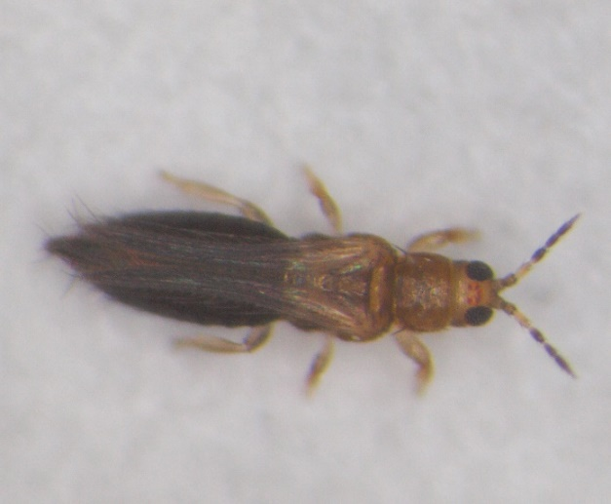

レモン幼果の被害
ハナアザミウマ雌成虫（体長約1.3mm）

ハナアザミウマ
「広島県病害虫発生予察調査データ」
令和６年度 フェロモントラップ等調査結果（南東部・南西部）
ハナアザミウマ （青色粘着板）
トラップ調査結果
（１）グラフ
ハナアザミウマ（尾道市瀬戸田町A かんきつ）

ハナアザミウマ（尾道市瀬戸田町B かんきつ）

ハナアザミウマ（呉市倉橋町 かんきつ）

ハナアザミウマ（呉市下蒲刈町 かんきつ）

（２）調査データ
 | 地帯区分 |  | 南東部 |  |  | 南東部 |  |  | 南西部 |  |  | 南西部
 | 設置場所 |  | 尾道市瀬戸田町A |  |  | 尾道市瀬戸田町B |  |  | 呉市倉橋町 |  |  | 呉市下蒲刈町
 | 周辺作物 |  | かんきつ |  |  | かんきつ |  |  | かんきつ |  |  | かんきつ
 | 月 | 半旬 | 本年 | 平均（３年） | 前年 | 本年 | 平均（３年） | 前年 | 本年 | 平均（２年） | 前年 | 本年 | 平均（２年） | 前年
 | ５月 | 1 | 25.0 | 17.9 | 18.8 | 6.0 | 26.0 | 21.9 | 2.9 | 24.7 | 2.5 | 40.0 | 76.8 | 0.6
 |  | 2 | 23.0 | 18.0 | 23.5 | 33.4 | 25.3 | 21.4 | 5.4 | 17.8 | 2.4 | 58.0 | 73.7 | 3.7
 |  | 3 | 20.0 | 20.8 | 30.7 | 68.6 | 24.1 | 20.7 | 6.3 | 7.5 | 2.1 | 81.1 | 72.9 | 16.4
 |  | 4 | 7.9 | 12.1 | 7.1 | 52.9 | 67.9 | 33.6 | 2.9 | 25.7 | 7.9 | 65.6 | 123.1 | 43.3
 |  | 5 | 5.3 | 21.2 | 24.7 | 26.7 | 131.4 | 147.1 | 14.9 | 68.8 | 44.7 | 40.3 | 103.7 | 62.9
 |  | 6 | 5.1 | 29.6 | 38.6 | 15.7 | 179.5 | 195.8 | 24.4 | 131.6 | 73.4 | 19.6 | 92.3 | 84.0
 | ６月 | 1 | 5.7 | 18.6 | 23.6 | 20.7 | 47.1 | 43.8 | 21.4 | 133.9 | 45.0 | 7.6 | 24.6 | 9.3
 |  | 2 | 7.1 | 22.5 | 40.0 | 10.8 | 50.4 | 67.0 | 15.7 | 88.2 | 27.9 | 0.7 | 47.9 | 20.7
 |  | 3 | 6.3 | 25.1 | 40.0 | 14.2 | 38.9 | 49.1 | 13.4 | 52.4 | 23.1 | 0.8 | 35.9 | 20.7
 |  | 4 | 7.7 | 37.8 | 36.4 | 44.0 | 44.3 | 13.6 | 35.1 | 32.8 | 25.7 | 15.6 | 112.2 | 16.4
 |  | 5 | 15.7 | 18.2 | 22.1 | 160.0 | 196.8 | 222.9 | 68.6 | 49.6 | 48.6 | 25.5 | 461.8 | 23.6
 |  | 6 | 6.0 | 96.3 | 26.1 | 189.7 | 568.9 | 369.1 | 65.7 | 111.4 | 43.4 | 57.0 | 472.0 | 94.3
 | ７月 | 1 | 9.0 | 95.4 | 93.4 | 155.1 | 740.4 | 462.0 | 34.4 | 126.1 | 36.1 | 151.2 | 478.4 | 116.1
 |  | 2 | 17.1 | 122.1 | 192.9 | 92.1 | 452.6 | 455.0 | 27.4 | 125.0 | 27.1 | 166.0 | 430.4 | 15.0
 |  | 3 | 27.1 | 134.3 | 217.1 | 74.3 | 150.3 | 168.7 | 82.9 | 117.1 | 87.1 | 30.0 | 79.4 | 16.7
 |  | 4 | 25.4 | 116.1 | 153.7 | 56.3 | 91.0 | 96.0 | 93.1 | 138.6 | 149.7 | 13.0 | 49.8 | 13.4
 |  | 5 | 24.0 | 94.6 | 121.1 | 39.0 | 84.3 | 94.3 | 77.1 | 137.5 | 178.3 | 7.0 | 28.3 | 7.9
 |  | 6 | 27.4 | 127.6 | 160.0 | 21.4 | 41.4 | 27.4 | 54.9 | 91.3 | 150.9 | 0 | 33.5 | 40.0
 | ８月 | 1 | 42.1 | 70.7 | 15.7 | 3.6 | 13.0 | 6.9 | 27.9 | 27.1 | 42.1 | 2.1 | 19.2 | 32.0
 |  | 2 | 24.1 | 24.7 | 10.6 | 2.7 | 7.0 | 2.3 | 13.0 | 12.6 | 18.1 | 2.9 | 18.9 | 20.2
 |  | 3 | 10.4 | 21.7 | 7.7 | 2.1 | 5.2 | 1.4 | 7.6 | 3.1 | 2.7 | 8.0 | 13.5 | 5.6
 |  | 4 | 3.6 | 36.8 | 10.0 | 2.1 | 3.8 | 7.1 | 5.0 | 3.9 | 5.0 | 15.0 | 6.2 | 5.2
 |  | 5 | 1.3 | 12.6 | 23.7 | 2.7 | 3.2 | 6.4 | 5.7 | 1.9 | 1.6 | 5.9 | 2.6 | 3.3
 |  | 6 | 5.1 | 11.4 | 20.6 | 2.6 | 2.5 | 3.9 | 5.7 | 1.7 | 2.1 | 4.3 | 1.2 | 2.0
 | ９月 | 1 | 6.4 | 5.3 | 8.4 | 1.1 | 1.0 | 0.6 | 2.9 | 1.6 | 3.1 | 3.6 | 0.6 | 0.7
 |  | 2 | 0.7 | 7.9 | 13.6 | 0 | 3.1 | 7.1 | 0.7 | 2.5 | 4.3 | 3.6 | 1.8 | 1.4
 |  | 3 | 2.4 | 58.1 | 103.3 | 1.0 | 15.8 | 45.6 | 0 | 2.8 | 5.4 | 3.0 | 15.1 | 29.7
 |  | 4 | 31.1 | 413.4 | 777.1 | 3.6 | 24.8 | 71.3 | 16.7 | 19.4 | 37.4 | 14.3 | 31.0 | 61.4
 |  | 5 | 73.6 | 922.1 | 1754.3 | 6.4 | 23.7 | 66.7 | 43.0 | 44.3 | 85.0 | 31.4 | 57.1 | 112.8
 |  | 6 | 110.0 | 807.5 | 1462.9 | 13.6 | 55.6 | 142.5 | 103.6 | 92.9 | 162.1 | 93.3 | 164.2 | 266.9
 | １０月 | 1 | 115.6 | 475.5 | 797.7 | 12.7 | 53.8 | 128.3 | 134.7 | 77.6 | 136.9 | 242.7 | 287.5 | 498.1
 |  | 2 | 148.9 | 227.1 | 329.6 | 12.4 | 38.6 | 78.6 | 127.6 | 59.9 | 105.4 | 234.7 | 358.7 | 641.6
 |  | 3 | 267.1 | 156.1 | 230.7 | 13.6 | 143.3 | 416.4 | 67.9 | 29.6 | 47.1 | 53.6 | 257.9 | 485.7
 |  | 4 | 176.3 | 113.8 | 189.0 | 24.4 | 353.8 | 1040.6 | 73.0 | 32.2 | 54.0 | 140.7 | 154.7 | 300.5
 |  | 5 | 162.1 | 109.1 | 152.6 | 37.3 | 459.6 | 1352.5 | 73.2 | 23.4 | 39.7 | 164.6 | 37.8 | 71.3
 |  | 6 | 210.0 | 112.6 | 122.0 | 63.0 | 488.2 | 1435.5 | 181.3 | 10.8 | 18.8 | 207.4 | 25.6 | 44.5

